PREGUNTA #3
Cuentas por Cobrar
 | Trimestre | Cuentas por Cobrar
 | 0 | 50
 | 0 | 75
 | 0 | 80
 | 0 | 150
 | 0 | 125
 | 0 | 200
año | No. Datos | Trimestre | Cuentas por Cobrar
2018 | 1 | Q1 | 50
 | 2 | Q2 | 75
 | 3 | Q3 | 80
 | 4 | Q4 | 150
2019 | 5 | Q1 | 125
 | 6 | Q2 | 200
 | 7 | Q3 | ?
 | 8 | Q4 | ?

R-a
El metodo a ultilizar es el de Regresión Lineal poque posee un EMC de 356.
Los rubros para el Q3 y Q4 son 210 y 238 respectivamente

R-b

Activos |  |  | Pasivos
Caja | 2000 |  | CxP | 4000
CxC | 448 |  | Prestamos LP | 1448
Invt | 1000 |  | Capital social | 3000
Acvo fijo | 5000
 | 8448 |  |  | 8448 | 1 pts

R-c
Estado de Resultados
 | Q4 2014
VENTAS | 3,320
COSTO DE VENTAS | 1,992
UTILIDAD BRUTA | 1,328
GASTOS DE OPERACIÓN | 15
UTILIDAD DE OPERACIÓN | 1,313
GASTOS POR INTERESES | -
UTILIDAD ANTES DE IMPUESTOS | 1,313
IMPUESTOS | -525
UTILIDAD NETA. | 788 |  |  | 1 pts

Pregunta 4 Arbol
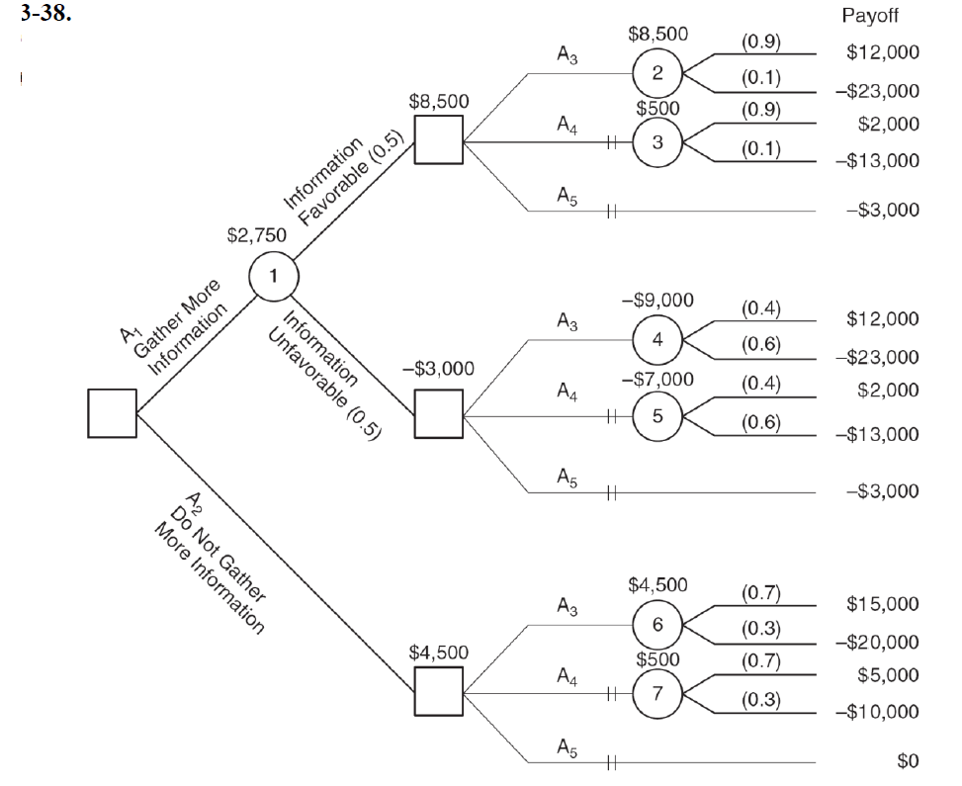

 | Estructura | 6 pts
 | Resultado | 4 pts

Se recomienda no pagar por nueva informacion y construir edificio con 4 apartamentos

